关系图
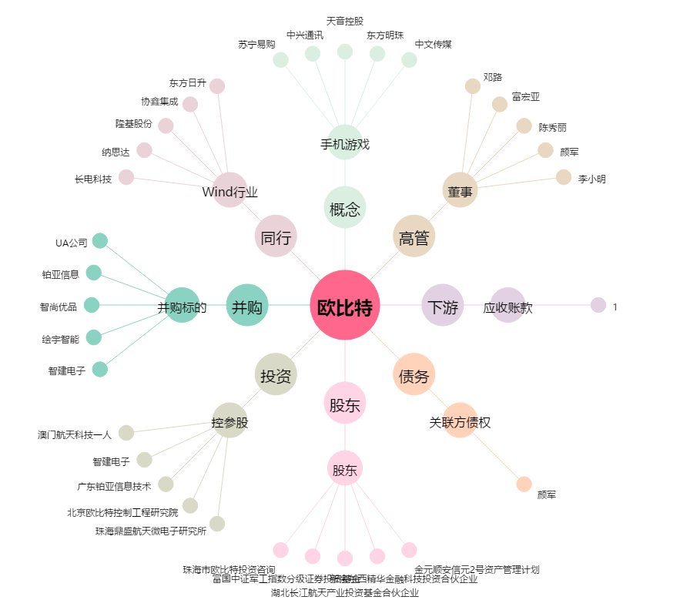
欧比特[300053.SZ] - 关系概览图

